หน้า 1
 | 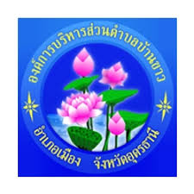

องค์การบริหารส่วนตำบลบ้านขาว
เขต/อำเภอ เมืองอุดรธานี จังหวัดอุดรธานี
- - - - - - - - - - - - - - - - - - - - - - - - - - - - - - - - - - - - - - - - - - - - - - - - - - - - - - - - - - - - - - - - -
303 หมู่ 12 ตำบลบ้านขาว ซอย - ถนนอุดร-บ้านผือ แขวง/ตำบล บ้านขาว
เขต/อำเภอ เมืองอุดรธานี จังหวัดอุดรธานี 41000

พื้นที่ | 47.00 | ตารางกิโลเมตร

ประชากรทั้งหมด | 10,252 | คน
ชาย | 4,937 | คน
หญิง | 5,315 | คน

 | ข้อมูล ณ วันที่ 29 กรกฎาคม 2568

